Sheet1
猫爬架A+ | 2套

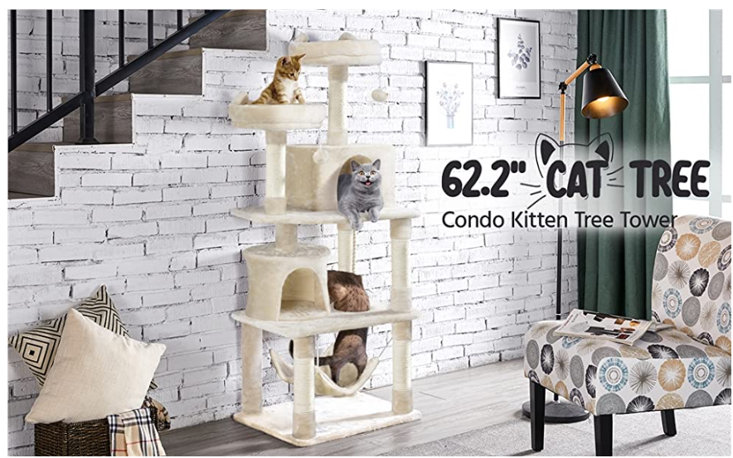

图一970*600
换场景图
53" CAT TREE
condo kitten tree tower
左上角加上lOGO
GRANDMA SHARK

图二尺寸：970*300
产品尺寸图
不需要添加文案
吧产品放大一点

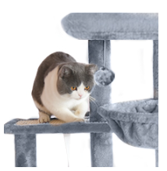
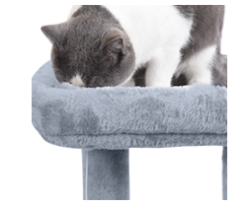
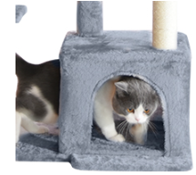

图三图四图五300*300
特点图
三种场景各一张张

图六场景图970*300
Warm house for cats

